Лист1
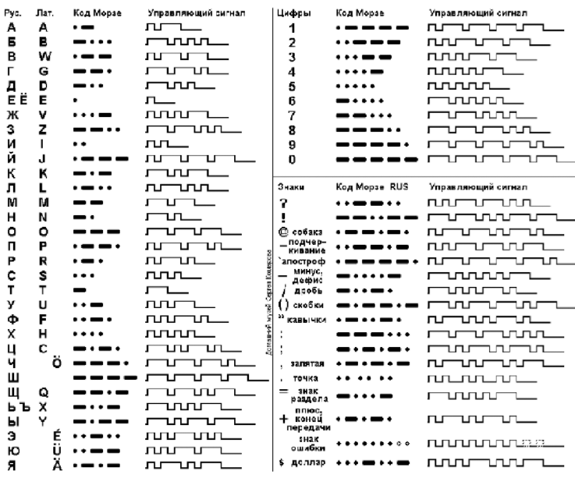
 |  |  |  |  | 1= ·
ASCII |  |  |  |  | 111 = −
bin | dec | hex | EN
0100 0001 | 65 | 8'h41 | A | · − | 0101110
0100 0010 | 66 | 8'h42 | B | − · · · | 01110101010
0100 0011 | 67 | 8'h43 | C | − · − · | 0111010111010
0100 0100 | 68 | 8'h44 | D | − · · | 011101010
0100 0101 | 69 | 8'h45 | E | · | 010
0100 0110 | 70 | 8'h46 | F | · · − · | 01010111010
0100 0111 | 71 | 8'h47 | G | − − · | 01110111010
0100 1000 | 72 | 8'h48 | H | · · · · | 010101010
0100 1001 | 73 | 8'h49 | I | · · | 01010
0100 1010 | 74 | 8'h4A | J | · − − − | 010111011101110
0100 1011 | 75 | 8'h4B | K | − · − | 01110101110
0100 1100 | 76 | 8'h4C | L | · − · · | 0101110101
0100 1101 | 77 | 8'h4D | M | − − | 011101110
0100 1110 | 78 | 8'h4E | N | − · | 0111010
0100 1111 | 79 | 8'h4F | O | − − − | 0111011101110
0101 0000 | 80 | 8'h50 | P | · − − · | 010111011101
0101 0001 | 81 | 8'h51 | Q | − − · − | 011101110101110
0101 0010 | 82 | 8'h52 | R | · − · | 010111010
0101 0011 | 83 | 8'h53 | S | · · · | 0101010
0101 0100 | 84 | 8'h54 | T | − | 01110
0101 0101 | 85 | 8'h55 | U | · · − | 010101110
0101 0110 | 86 | 8'h56 | V | · · · − | 01010101110
0101 0111 | 87 | 8'h57 | W | · − − | 01011101110
0101 1000 | 88 | 8'h58 | X | − · · − | 0111010101110
0101 1001 | 89 | 8'h59 | Y | − · − − | 011101011101110
0101 1010 | 90 | 8'h5A | Z | − − · · | 0111011101010

0011 0001 | 49 | 8'h31 | 1 | · − − − − | 0101110111011101110
0011 0010 | 50 | 8'h32 | 2 | · · − − − | 01010111011101110
0011 0011 | 51 | 8'h33 | 3 | · · · − − | 010101011101110
0011 0100 | 52 | 8'h34 | 4 | · · · · − | 0101010101110
0011 0101 | 53 | 8'h35 | 5 | · · · · · | 01010101010
0011 0110 | 54 | 8'h36 | 6 | − · · · · | 0111010101010
0011 0111 | 55 | 8'h37 | 7 | − − · · · | 011101110101010
0011 1000 | 56 | 8'h38 | 8 | − − − · · | 01110111011101010
0011 1001 | 57 | 8'h39 | 9 | − − − − · | 0111011101110111010
0011 0000 | 48 | 8'h30 | 0 | − − − − − | 011101110111011101110
0010 1110 | 46 | 8'h2E | . | · · · · · · | 0101010101010
0010 1100 | 44 | 8'h2C | , | · − · − · − | 0101110101110101110
0011 1010 | 58 | 8'h3A | : | − − − · · · | 011101110111010101
0011 1011 | 59 | 8'h3B | ; | − · − · − · | 0111010111010111010
0010 1000 | 40 | 8'h28 | ( | − · − − · − | 011101011101110101110
0010 0111 | 39 | 8'h27 | (') | · − − − − · | 010111011101110111010
0010 0010 | 34 | 8'h22 | " | · − · · − · | 01011101010111010
0010 1101 | 45 | 8'h2D | - | − · · · · − | 01110101010101110
0010 1111 | 47 | 8'h2F | / | − · · − · | 011101010111010
0101 1111 | 95 | 8'h5F | _ | · · − − · − | 0101011101110101110
0011 1111 | 63 | 8'h3F | ? | · · − − · · | 0101011101110101
0010 0001 | 33 | 8'h21 | ! | − − · · − − | 01110111010101110111
0010 1011 | 43 | 8'h2B | (+) | · − · − · | 010111010111010

0100 0000 | 64 | 8'h40 | @ | · − − · − · | 0101110111010111010
 |  | 8'hFF | Конец связи | · · − · − | 010101110101110
0010 0000 | 32 | 8'h20 | пропуск (␠) |  | 0

